Explicación cuestionarios
Nombre En Sistema / Versión Cuestionario | Viejo | Nuevo | Nuevo + Remote Listing | Nota
ENCOVI 2019 CUESTIONARIO LISTADO REMOTO |  |  | x | El cuestionario "Nuevo" y el cuestionario "Nuevo + Remote Listing" son, en la práctica, exactamente igual. La unica diferencia es que el "Nuevo + Remote Listing" tiene una parte adicional al comienzo mediante la cual se selecciona al hogar. De resto, en cuanto a preguntas al individuo y/o hogar se refiere, son idénticos.
Encuesta Nacional de Condiciones de Vida - ENCOVI 2019 - Venezuela |  | x
ENCOVI 2019 MAIN SURVEY FINAL | x

Nombre En Sistema / Tipo Listado | Papel | Mapas | Pixel | Nota
ENCOVI 2019 CUESTIONARIO LISTADO REMOTO |  |  | x | Sólo a aquellos segmentos en donde se hizo el listado remoto (i.e. "marcar techitos") se le aplica el cuestionario correspondiente por la peculiaridad arriva mencionada.
Encuesta Nacional de Condiciones de Vida - ENCOVI 2019 - Venezuela | x | x
ENCOVI 2019 MAIN SURVEY FINAL | x | x
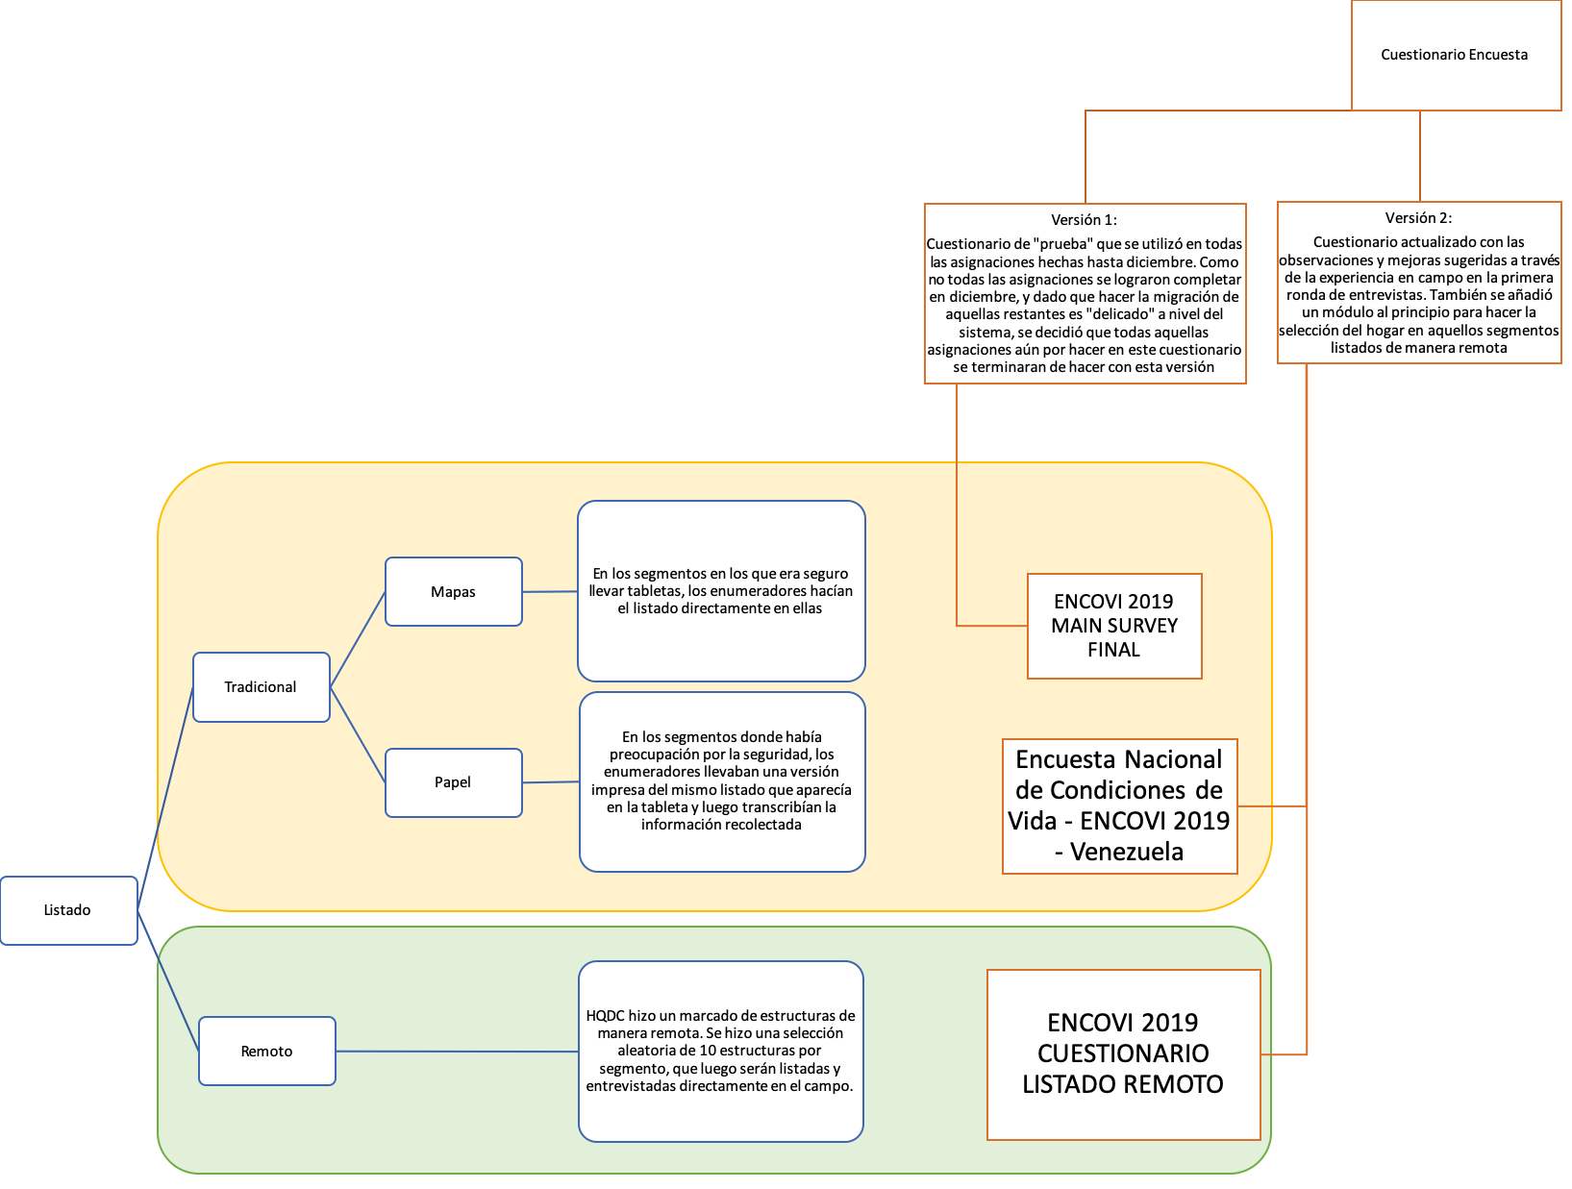

 |  |  |  |  | Comparten Tipos de segmentos

 |  |  |  |  | Sólo aplica a aquellos segmentos listados de manera remota

